Cerinta
VVTA, PPFDP Informatica, 2021-2022
 | Lab03. Testare Black-box. Tehnicile de testare EP, BVA
 | Student | <nume student>
 | Data predarii | <data> | Grupa | 1211

/**
* adauga o carte in repository
* @param c - o carte cu atributele: titlu, lista de autori, anAparitie,
* editura, lista de cuvinte cuvinteCheie
* @throws Exception - daca obiectul c nu este valid
*/
public void adaugaCarte(Carte c) throws Exception;

ECP
 |  |  | VVTA, PPFDP Informatica, 2021-2022
 |  |  |  | se vor identifica minimum 4 clase de echivalenta (2 valide, 2 non-valide)
 |  |  |  | se vor proiecta minimum 4 cazuri de testare (2 valide, 2 non-valide) sau se va realiza acoperire ECs de 100%.

 | Identificarea ECs valide/non-valide pentru date de intrare/ieşire |  |  |  |  | Proiectarea cazurilor de testare folosind ECP

 |  |  |  |  | No. TCxx_EC | EC | input data |  |  |  |  | output data
 | No. EC | Condition | Valid EC | Non-valid EC |  |  | nume | prenume | cnp | functie | salar | expected
 | 1 | Numele incepe cu o litera | Numele incepe cu o litera |  | 1 | 1,3,5,8 | Ana | Iulia | 1970437890857 | ASISTENT | 1500 | adaugare cu succes (returneaza true)
 | 2 |  |  | Numele nu incepe cu o litera | 2 | 1,3,5,8 | Ana | Maria | 1970437890857 | LECTOR | 1 | adaugare cu succes (returneaza true)
 | 3 | Prenumele incepe cu o litera | Prenumele incepe cu o litera |  | 3 | 2,3,5,8 | 1Ana | Iulia | 1970437890857 | ASISTENT | 4500 | adaugare nereusita (returneaza false)
 | 4 |  |  | Prenumele nu incepe cu o litera | 4 | 1,4,5,8 | Ana | 1Iulia | 1970437890857 | ASISTENT | 1500 | adaugare nereusita (returneaza false)
 | 5 | Salariur este mai mare decat 0 | salar > 0 |  | 5 | 1,3,6,8 | Ana | Iulia | 1970437890857 | ASISTENT | 0 | adaugare nereusita (returneaza false)
 | 6 |  |  | salat <= 0 | 6 | 1,3,6,8 | Ana | Iulia | 1970437890857 | ASISTENT | -1 | adaugare nereusita (returneaza false)
 | 7 |  |  |  | 7 | 1,3,5,9 | A | Iulia | 1970437890857 | ASISTENT | 1500 | adaugare nereusita (returneaza false)
 | 8 | Numele cu lungime mai mare decat 2 | nume.lenght>2 |  | 8 | 1,3,5,10 | NULL | Iulia | 1970437890857 | ASISTENT | 1500 | adaugare nereusita (returneaza false)
 | 9 |  |  | nume.lenght<2
 | 10 |  |  | nume=null
 | 11
 | 12
 | 13
 | 14

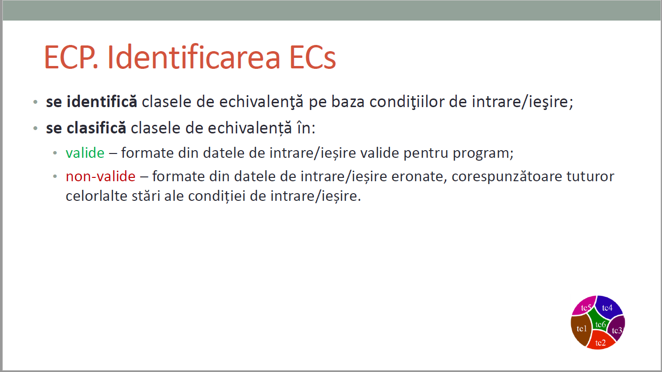
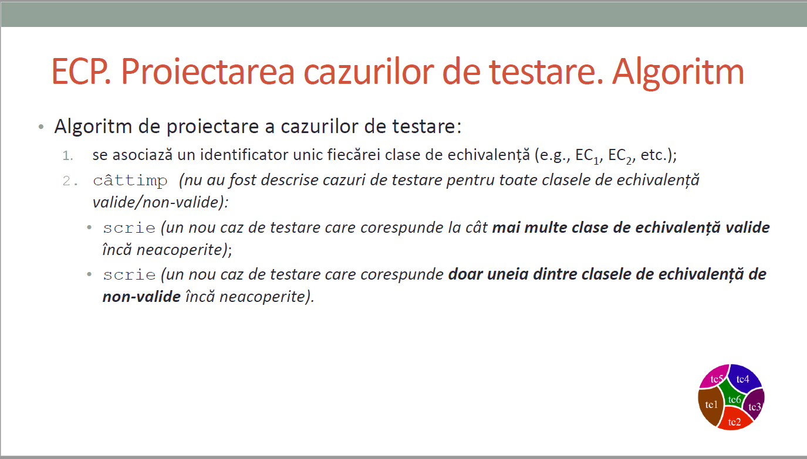
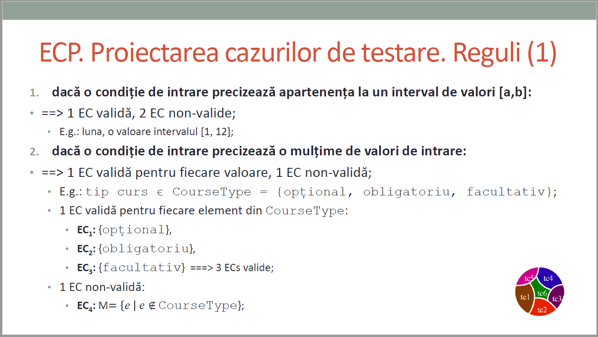
CURS 4

BVA
 |  |  |  | VVTA, PPFDP Informatica, 2021-2022
 |  | se vor identifica minimum 4 conditii BVA (2 valide, 2 non-valide)
 |  | se vor proiecta minimum 4 cazuri de testare (2 valide, 2 non-valide)

 | Identificarea condiţiilor BVA asociate ECs valide pentru date de intrare/ieşire |  |  |  | Proiectarea cazurilor de testare folosind condiţiile BVA

 |  |  |  |  | No TCxx_BVA | BVA condition | Correlated TC | Executable | input data |  |  |  |  | output data
 | Crt. No. | Valid EC | BVA Condition |  |  |  |  |  | nume | prenume | cnp | functie | salar | expected result
 | a. | Numele incepe cu o litera | 1 | nume=[0-9] | 1 | 1 | TC3_EC | Da | 1Ana | Iulia | 1970437890857 | ASISTENT | 4500 | adaugare nereusita (returneaza false)
 |  |  | 2 | nume=[A-Za-z] | 2 | 2 | TC1_EC | Da | Ana | Iulia | 1970437890857 | ASISTENT | 4500 | adaugare cu succes (returneaza true)
 |  |  | 3 |  | 3 | 7 | TC4_EC | Da | Ana | 1Iulia | 1970437890857 | ASISTENT | 1500 | adaugare nereusita (returneaza false)
 |  |  | 4 |  | 4 | 8 | TC2_EC | Da | Ana | Maria | 1970437890857 | LECTOR | 1 | adaugare cu succes (returneaza true)
 |  |  | 5 |  | 5 | 13 | TC6_EC | Da | Ana | Iulia | 1970437890857 | ASISTENT | -1 | adaugare cu succes (returneaza true)
 |  |  | 6 |  | 6 | 14 | TC5_EC | Da | Ana | Iulia | 1970437890857 | ASISTENT | 0 | adaugare nereusita (returneaza false)
 | b. | Prenumele incepe cu o litera | 7 | prenume=[0-9] | 7 | 15 | TC2_EC | Da | Ana | Maria | 1970437890857 | LECTOR | 1 | adaugare cu succes (returneaza true)
 |  |  | 8 | prenume=[A-Za-z] | 8 | 16 | - | Da | Ana | Maria | 1970437890857 | LECTOR | 2 | adaugare cu succes (returneaza true)
 |  |  | 9 |  | 9 | 17 | - | Da | Ana | Maria | 1970437890857 | LECTOR | 2500 | adaugare cu succes (returneaza true)
 |  |  | 10 |  | 10 | 20 | - | Da | An | Iulia | 1970437890857 | ASISTENT | 4500 | adaugare nereusita (returneaza false)
 |  |  | 11 |  | 11 | 21 | TC1_EC | Da | Ana | Iulia | 1970437890857 | ASISTENT | 4500 | adaugare cu succes (returneaza true)
 |  |  | 12 |  | 12 | 22 | - | Da | Ionel | Marius | 1970437890857 | ASISTENT | 4500 | adaugare cu succes (returneaza true)
 | c. | Salariur este mai mare decat 0 | 13 | salar=-1
 |  |  | 14 | salar=0
 |  |  | 15 | salar=1
 |  |  | 16 | salar=2
 |  |  | 17 | salar=2500
 |  |  | 18
 | d. | Numele cu lungime mai mare decat 2 | 19
 |  |  | 20 | nume.lenght=2
 |  |  | 21 | nume.lenght=3
 |  |  | 22 | nume.lenght=5
 |  |  | 23
 |  |  | 24
 | e. |  | 25
 |  |  | 26
 |  |  | 27
 |  |  | 28
 |  |  | 29
 |  |  | 30
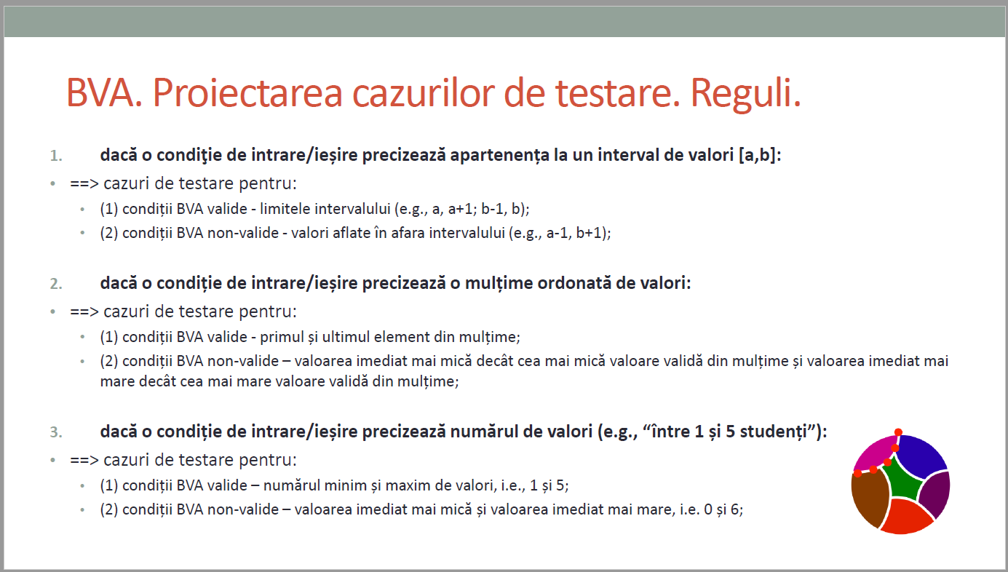
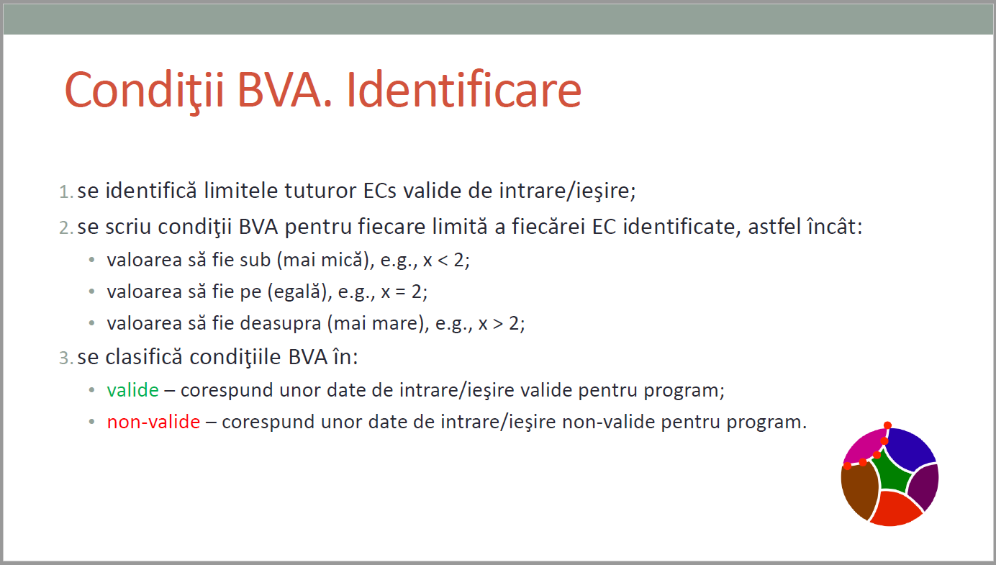
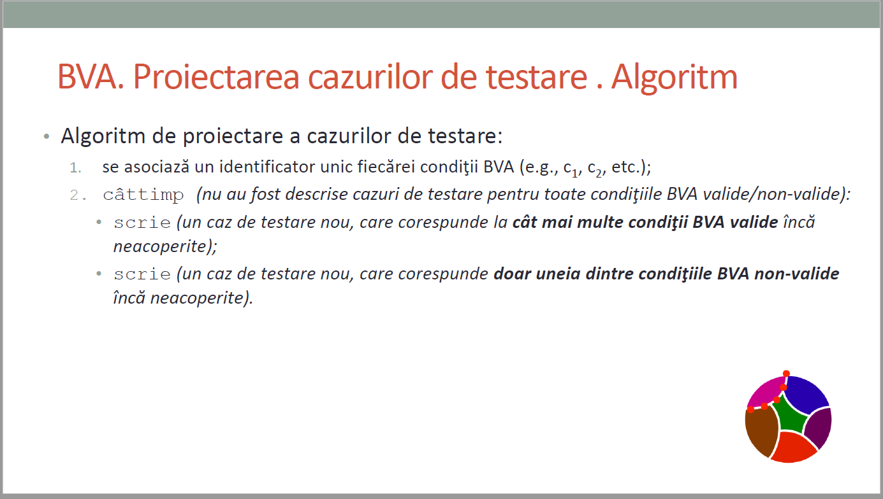
CURS 4

